상품제안서
소가죽 목걸이 카드지갑-[중복] | 상품코드: F05948

 |  |  |  |  |  |  | 02-412-0044 | www.easy1.co.kr
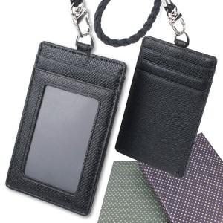

【상세/제작정보】 | <p>100개미만 불박인쇄비 50,000원(금형포함),택배비4,000원&nbsp;</p>

【인쇄/포장옵션】 | 불박 / 포장지포장

【공급단가】 | 수량 | 50~ | 100~ | 500~ | 1,000~ | 2,000~
*VAT별도 | 단가 | 7,500원 | 7,380원 | 7,200원 | 7,020원 | 6,900원

【상품 URL】 | http://www.easy1.co.kr/src/goods_detail.php?gdno=5948

